项目列表
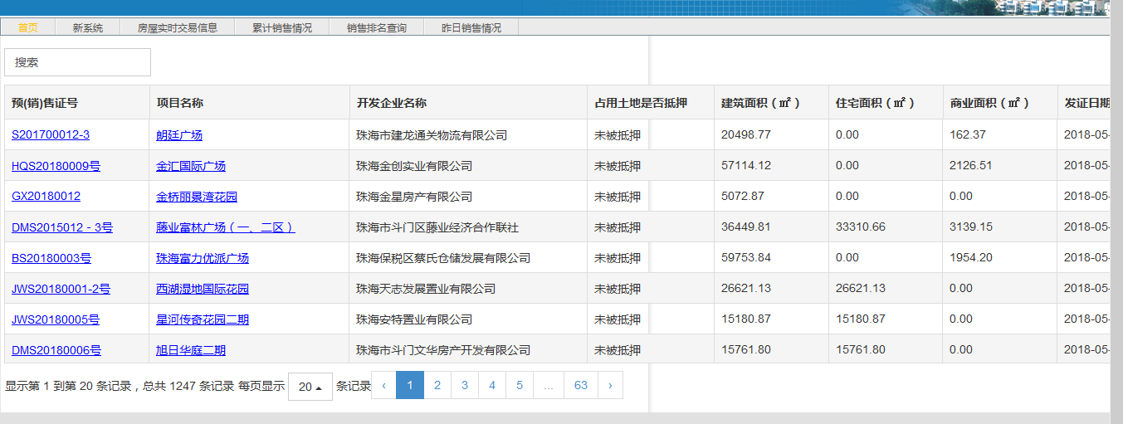
http://219.131.222.106:30090/leadinggh/include/wwgs.html?userName=gszh&gridKey=8f735360-c975-4683-8bfc-e0929086694e
IE浏览器打开，可以看到项目
序号 | 预(销)售证号 | 项目名称 | 开发企业名称 | 占用土地是否抵押 | 建筑面积（㎡） | 住宅面积（㎡） | 商业面积（㎡） | 发证日期
1 | S201700012-3 | 朗廷广场 | 珠海市建龙通关物流有限公司 | 未被抵押 | 20498.77 | 0 | 162.37 | 2018-05-25
2 | HQS20180009号 | 金汇国际广场 | 珠海金创实业有限公司 | 未被抵押 | 57114.12 | 0 | 2126.51 | 2018-05-23

预售证
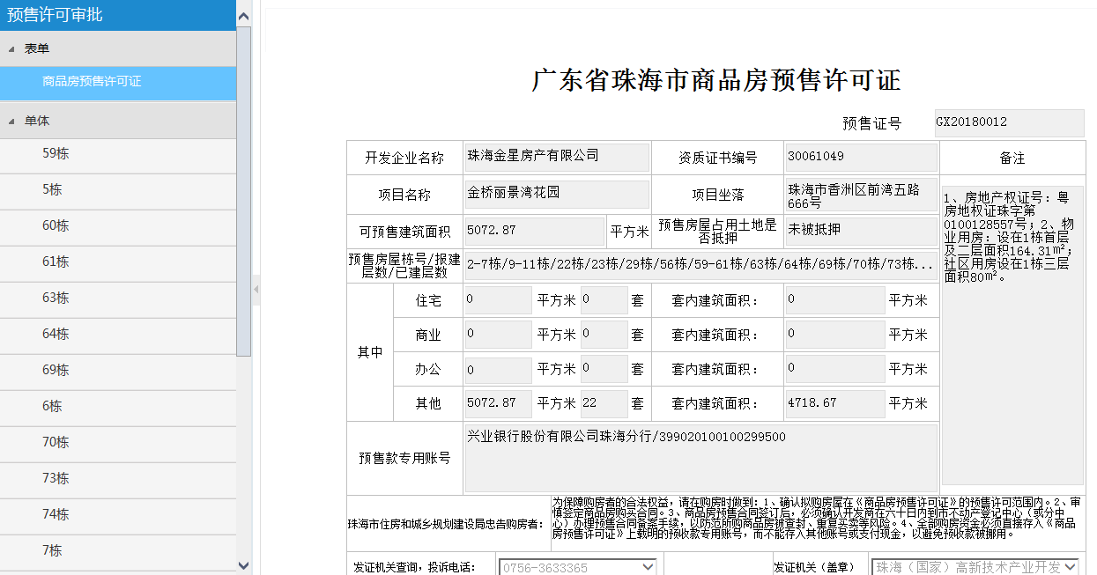
序号 | 项目名称 | 预售证号 | 开发企业 | 项目坐落 | 备注 | 预售房屋栋号/报建层数/已建层数 | 住宅面积 | 住宅套数 | 商业面积 | 商业套数 | 办公面积 | 办公套数 | 其他面积 | 其他套数 | 预收款专用账号

房号表
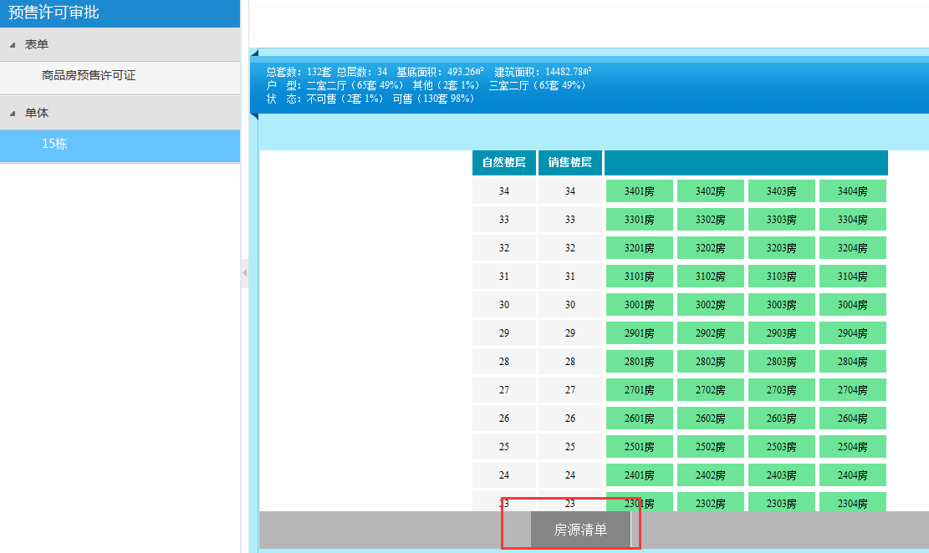
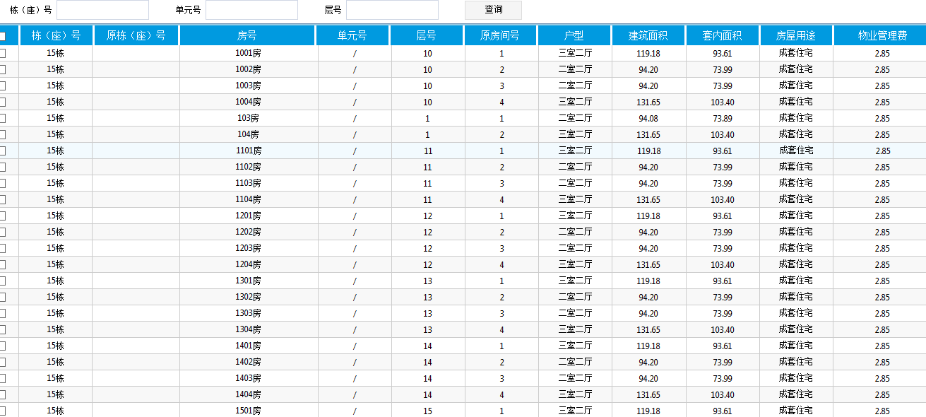
序号 | 预售证 | 项目名称 | 栋（座）号 | 原栋（座）号 | 房号 | 房号颜色 | 单元号 | 层号 | 原房间号 | 户型 | 建筑面积 | 套内面积 | 房屋用途 | 物业管理费
 |  |  | 15栋 |  | 1001房 | 绿色 | / | 10 | 1 | 三室二厅 | 119.18 | 93.61 | 成套住宅 | 2.85
 |  |  | 15栋 |  | 1002房 | 绿色 | / | 10 | 2 | 二室二厅 | 94.2 | 73.99 | 成套住宅 | 2.85
 |  |  | 15栋 |  | 1003房 | 绿色 | / | 10 | 3 | 二室二厅 | 94.2 | 73.99 | 成套住宅 | 2.85

图1：房源图 |  |  |  |  |  |  |  |  |  |  |  |  |  |  | 图2：点击图1中的房源表，进入图2。

